Sheet1
시스템 결정 사항
1 | 한 웨이브 시간은 30초 30초가 지날때까지 정육점을 사수하면 웨이브 오버
2 | 1P는 알맞은 고기를 선택해서 알맞은 크기로 썬다. 2P는 알맞은 각도로 던진다.
3 | 판정 3.1 안맞음 아무일이 없다. 3.2 맞음 3.2.1 잘못된 고기를 던졌을 경우 고양이가 화나서 더 빠르게 다가옴 3.2.2 올바른 고기를 던졌을 경우 3.2.2.1 알맞은 양을 던졌을 경우 돈을 지불하고 사라짐 3.2.2.2 잘못된 양을 던졌을 경우 약간 뒤로 밀림
4 | 고양이가 정육점에 도착하면 웨이브 오버
5 | 웨이브가 끝나면 웨이브 동안 모은 돈으로 업그레이드 가능
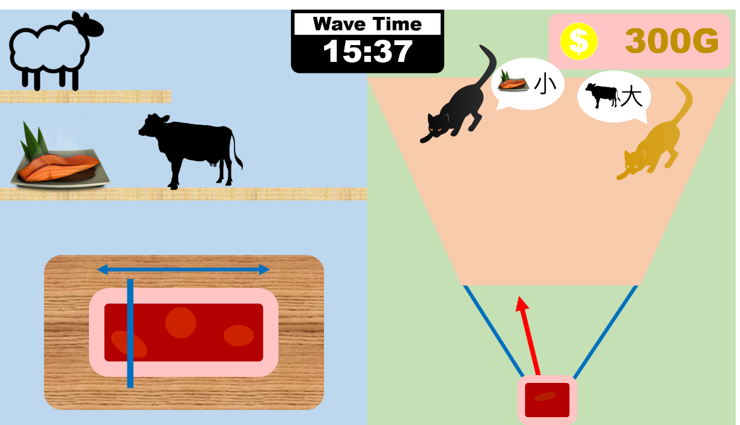
6 | 고기의 종류 6.1 연어 6.2 양고기 6.3 소고기 6.4 닭고기 6.5 오리고기
7 | 1P의 플레이 순서 7.1 선반에 있는 고기 중 알맞은 고기를 선택한다. 7.2 도마에 고기가 올라오면 움직이는 바를 보고 적절한 크기로 자른다. 7.3 자른 부분의 오른쪽이 2P에게 넘어간다.
8 | 2P의 플레이 순서 8.0 1P에게서 넘어온 고기를 받는다. (딱히 동작 없음) 8.1 화살표를 움직여 적절한 고양이를 조준한다. 8.2 쏜다.
9 | 돈에 관해서 9.1 돈은 고기를 자를 때 자르는 크기에 비례해서 돈이 감소한다. 9.2 3.2.2.1을 성공했을 경우 그에 따른 보상이 들어온다. 9.3 웨이브가 끝나고 상점에서 돈을 지불해 업그레이드 할 수 있다.
10 | 고기의 크기에 관해서 10.1 고양이가 원하는 고기의 크기는 대, 중, 소 3가지이다. 10.2 항상 일정한 크기의 고기가 도마 위에 올라온다. (논의 필요) 10.3 위에 대/중/소를 표시하는 바가 생긴다. 10.4 어디를 잘라도 대/중/소 중 하나로 구분된다. 10.4.1 Perfect 판정으로 3.2.2.1을 성공했을 경우 정가의 130%를 받는다. 10.4.2 Good 판정으로 3.2.2.1을 성공했을 경우 정가를 받는다. 10.4.3 Bad 판정으로 3.2.2.1을 성공했을 경우 정가의 70%를 받는다.
11 | 업그레이드 기획 11.1 날카로운 칼 - 고기 자르는 바가 천천히 움직입니다. 11.2 숙련된 조리사 - Perfect 판정 범위가 넓어집니다. 11.3 정확한 조준 - 던지는 바가 천천히 움직입니다. 11.4 역세권 - 고양이들이 천천히 다가옵니다. 11.5 1등급 고기 - Perfect 판정 시 돈을 좀 더 줍니다. 11.6 조미료 - Bad 판정 시 돈을 좀 더 줍니다. 11.7 외국산 - 고기 구매 비용이 싸집니다. 11.8 묵직한 고기 - 고양이들이 밀려나는 거리가 증가합니다.
12
13
14

